功能概略
積分
圖片
拼圖猜字

圖片來源:
#官方圖片
#玩家圖片
存放位置:
#本機
#網路空間
製作:
→原圖+文字(#自動, #手動)
→圖片分割4X4
作答操作:
#滑動數字滾輪
作答次數限制:
3次
時間限制:
依難易度，可秒數設定
難易度:
圖片難易度高,獎賞積分高
拼圖完成度:
依拼圖完成度給予積分
個人積分:
每關設有挑戰積分，個人積分須達至該挑戰積分才能挑戰。
挑戰失敗則失去積分，成功則獲得獎賞積分。

Stage設計

起始畫面
#遊戲名稱
#遊戲說明按鈕
#關卡挑戰按鈕
#關於遊戲
起始畫面->遊戲說明
#說明文字
#說明圖片
#積分說明
起始畫面->關卡挑戰
#關卡選擇。難易度分類
#個人積分顯示
#各關卡挑戰積分、獎賞積分顯示
#返回上一頁按鈕
#廣告
#開始按鈕
起始畫面->關卡挑戰->開始(預覽)
#挑戰圖片完整圖案(有預覽時間)
#關卡資訊(挑戰積分，難度，獎賞積分，限制時間)
#廣告
#預覽時間倒數
起始畫面->關卡挑戰->開始()
#作答區
#返回關卡挑戰
#拼圖區
#挑戰時間倒數區
#圖片資訊顯示(難度，積分...)
關於遊戲
#Google Play下載網址
#給予評分
#開發團隊

起始選單畫面
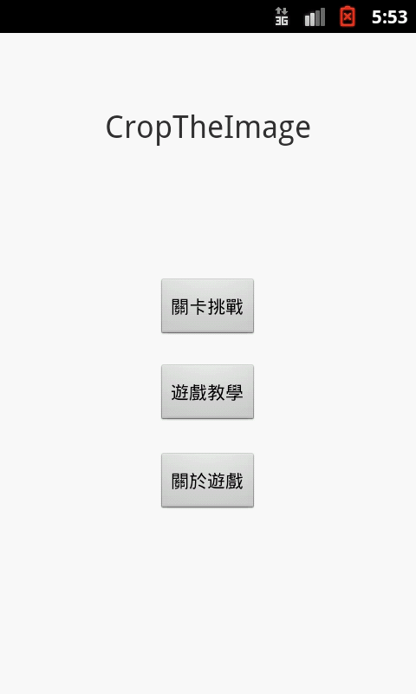

關卡選擇畫面
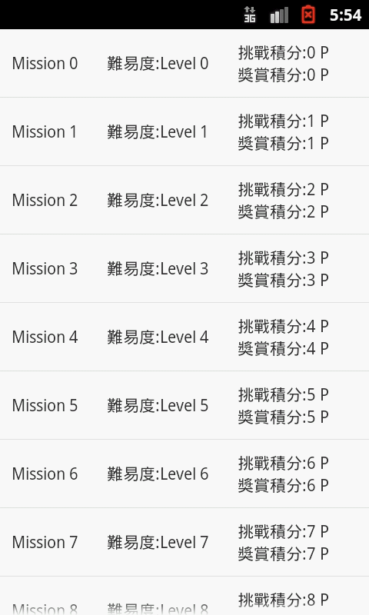

數字拼圖遊戲畫面
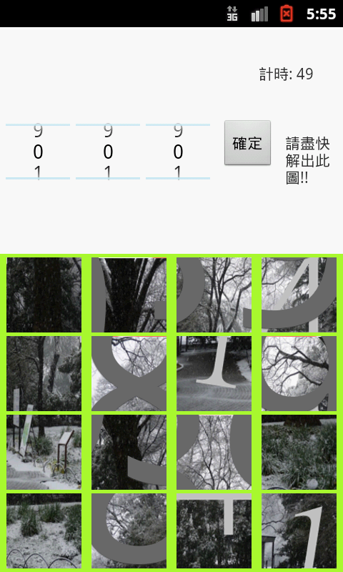
現在畫面 | 計劃
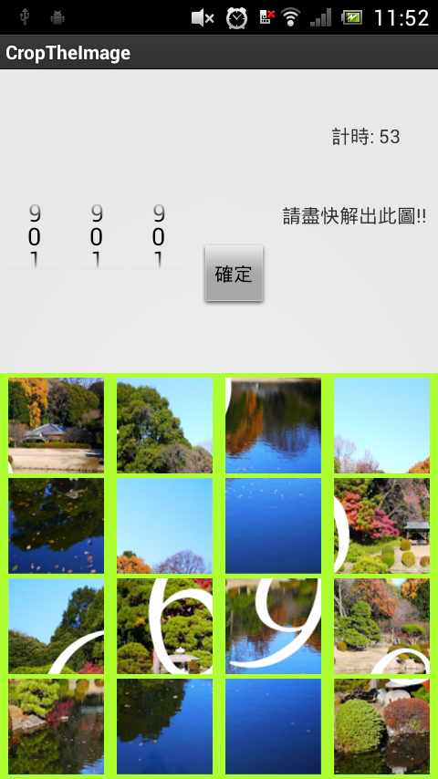
刪除標題列，自製標題
Secret

3.7吋螢幕:不好操作。
增大操作區域，意圖不夠明確。
改用長條圖，檢討擺放位置
難易度: ★★☆☆☆ 過關獎賞: 20 P

9
0
1
9
0
1
9
0
1
確定

間隔不一，縮小較佳

